关系图
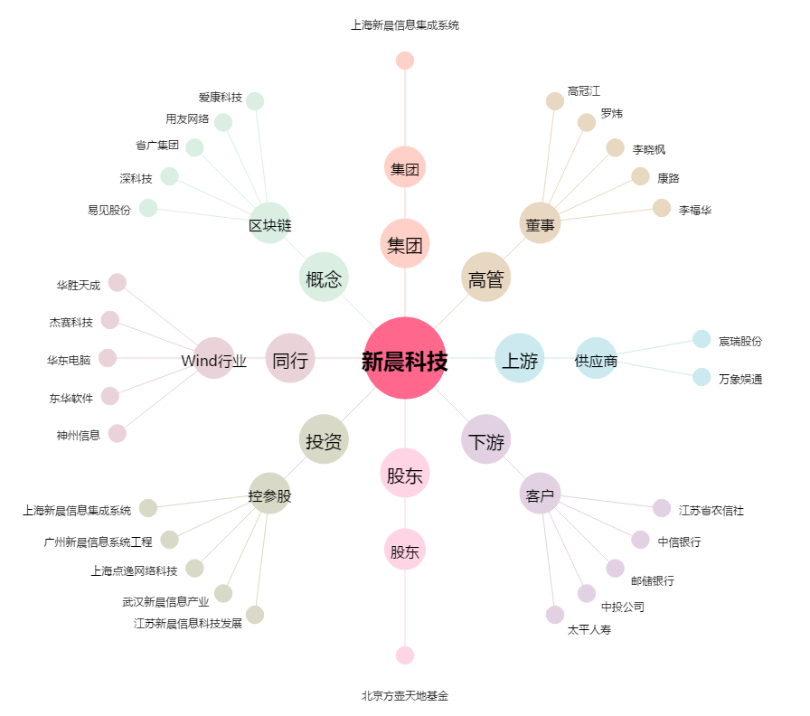
新晨科技[300542.SZ] - 关系概览图

